Produtos
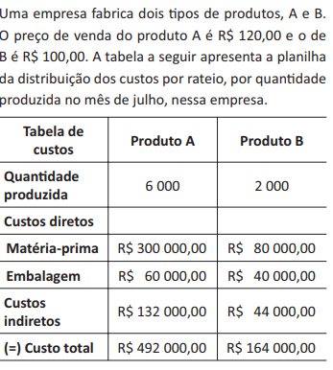
PRODUTO A
Produto A
Qtde | Custo de Fabricação | Receita | Lucro | custo por unidade - produto A
0 | R$132,000.00 | R$- | R$132,000.00 | 60
1000 | R$192,000.00 | R$120,000.00 | R$72,000.00
2000 | R$252,000.00 | R$240,000.00 | R$12,000.00 | custo indireto - produto A
3000 | R$312,000.00 | R$360,000.00 | -R$48,000.00 | R$ 132,000.00
4000 | R$372,000.00 | R$480,000.00 | -R$108,000.00
5000 | R$432,000.00 | R$600,000.00 | -R$168,000.00
6000 | R$492,000.00 | R$720,000.00 | -R$228,000.00

PRODUTO B
Produto B
Qtde | Custo de Fabricação | Receita | Lucro | Custo por unidade - produto B
0 | R$44,000.00 | R$- | R$44,000.00 | 60
250 | R$59,000.00 | R$25,000.00 | R$34,000.00
500 | R$74,000.00 | R$50,000.00 | R$24,000.00 | Custo Indireto - produto B
750 | R$89,000.00 | R$75,000.00 | R$14,000.00 | R$ 44,000.00
1000 | R$104,000.00 | R$100,000.00 | R$4,000.00
1250 | R$119,000.00 | R$125,000.00 | -R$6,000.00
1500 | R$134,000.00 | R$150,000.00 | -R$16,000.00
1750 | R$149,000.00 | R$175,000.00 | -R$26,000.00
2000 | R$164,000.00 | R$200,000.00 | -R$36,000.00

